Gràfics
ENQUESTA PER A L'ESTUDIANTAT DE NOU INGRÉS CURS 2016-2017

 | ESCOLA SUPERIOR D'ENGINYERIES INDUSTRIAL, AERONÀUTICA I AUDOVISUAL DE TERRASSA (ESEIAAT)

Gènere
Gènere

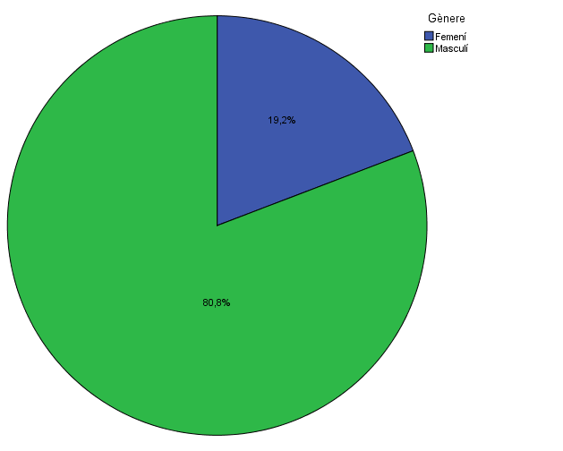

Estudis cursats
Estudis cursats

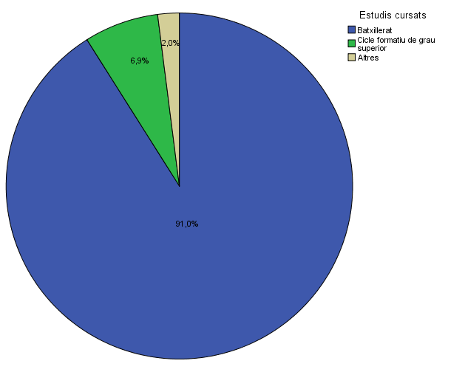

Titulació matriculada
Titulació matriculada

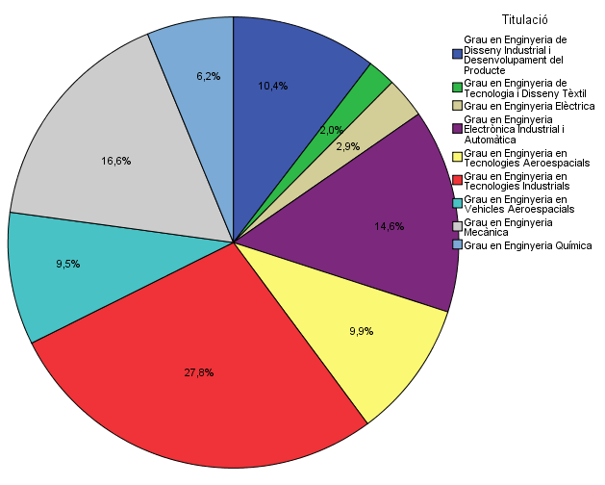

Per què has escollit els estudis en què t'has matriculat?
Per què has escollit els estudis en què t'has matriculat?

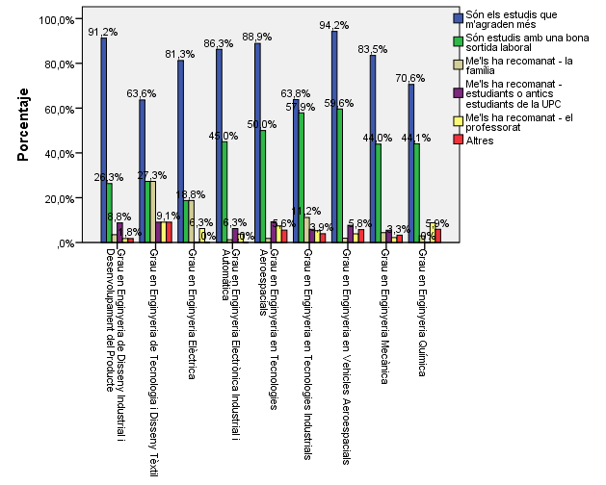

Quan vas decidir que faries aquests estudis?

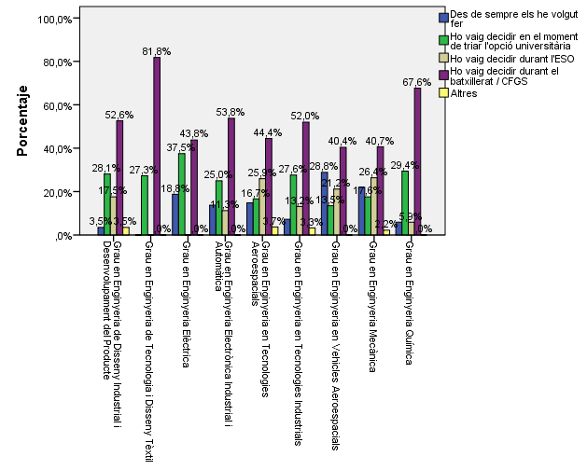

Perquè has escollit aquesta escola/facultat per cursar aquests estudis?

 |  |  |  | Titulació

 |  |  |  | Grau en Enginyeria de Disseny Industrial i Desenvolupament del Producte | Grau en Enginyeria de Tecnologia i Disseny Tèxtil | Grau en Enginyeria Elèctrica | Grau en Enginyeria Electrònica Industrial i Automàtica | Grau en Enginyeria en Tecnologies Aeroespacials | Grau en Enginyeria en Tecnologies Industrials | Grau en Enginyeria en Vehicles Aeroespacials | Grau en Enginyeria Mecànica | Grau en Enginyeria Química
 |  |  | Crec que és la única que ofereix aquests estudis | 0.54385964912 | 0.63636363636 | 0.0625 | 0.0875 | 0.7037037037 | 0.046052631579 | 0.76923076923 | 0.065934065934 | 0
 |  |  | Per què és una universitat pública | 0.42105263158 | 0.27272727273 | 0.375 | 0.4625 | 0.37037037037 | 0.19736842105 | 0.32692307692 | 0.32967032967 | 0.29411764706
 |  | Me l'han recomanada | La família | 0.12280701754 | 0.27272727273 | 0.0625 | 0.0875 | 0.037037037037 | 0.085526315789 | 0.11538461538 | 0.14285714286 | 0.14705882353
 |  |  | Estudiants o antics estudiants de la UPC | 0.19298245614 | 0.18181818182 | 0.125 | 0.2875 | 0.12962962963 | 0.25657894737 | 0.19230769231 | 0.38461538462 | 0.23529411765
 |  |  | El professorat | 0.052631578947 | 0.090909090909 | 0.0625 | 0.1 | 0.092592592593 | 0.092105263158 | 0.13461538462 | 0.076923076923 | 0.14705882353
 |  |  | Per la facilitat d'accés (proximitat, bona comunicació ...) | 0.17543859649 | 0.18181818182 | 0.75 | 0.5 | 0.2037037037 | 0.32894736842 | 0.34615384615 | 0.46153846154 | 0.70588235294
 |  |  | Per la nota d'accés als estudis | 0.087719298246 | 0 | 0.125 | 0.175 | 0.12962962963 | 0.40131578947 | 0.11538461538 | 0.18681318681 | 0
 |  |  | Altres | 0.087719298246 | 0 | 0.125 | 0.05 | 0 | 0.032894736842 | 0.038461538462 | 0.043956043956 | 0.029411764706

Has participat en activitats d'orientació dels estudis de la UPC?

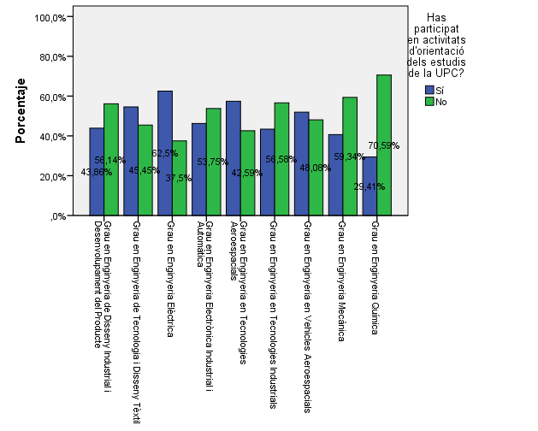

Activitats d'orientació

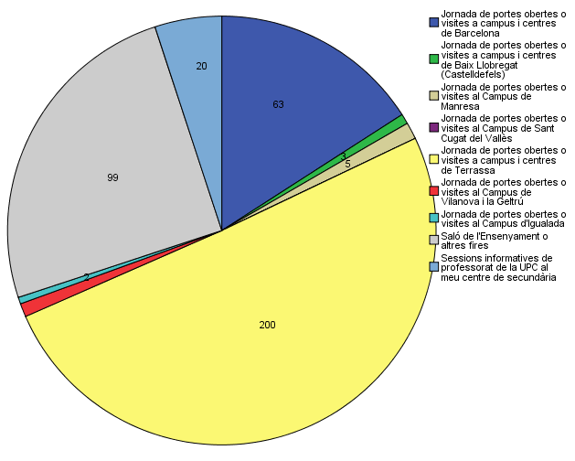

Quins canals has utilitzat per informar-te?

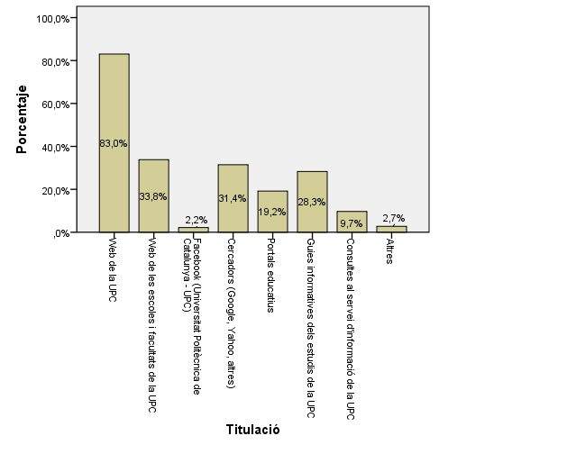

Disposes d'algun d'aquests certificats d'anglès de nivell B2.2?

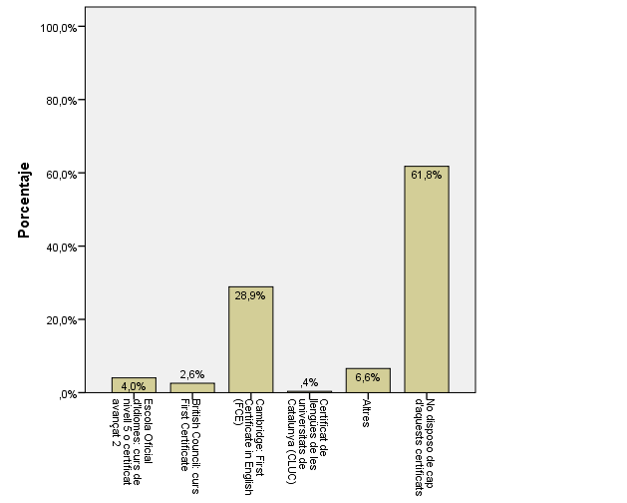

6. Has participat en alguna de les activitats informatives específiques per conèixer l’ESEIAAT?

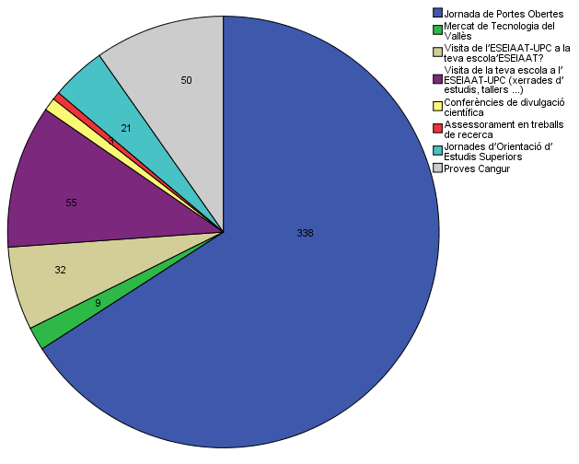

7. Quins mitjans utilitzes per rebre informació?

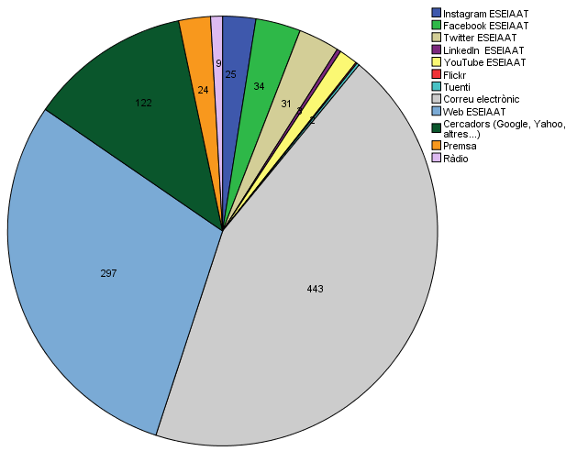

8. Com has conegut l’ESEIAAT?

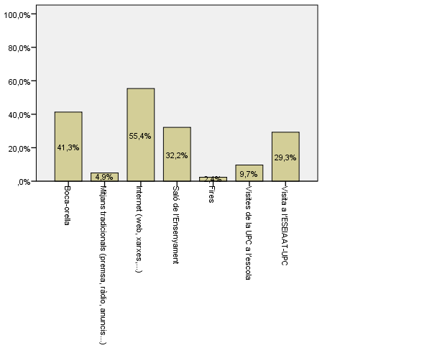

9. Valora el grau de satisfacció sobre la informació facilitada per l’ESEIAAT.

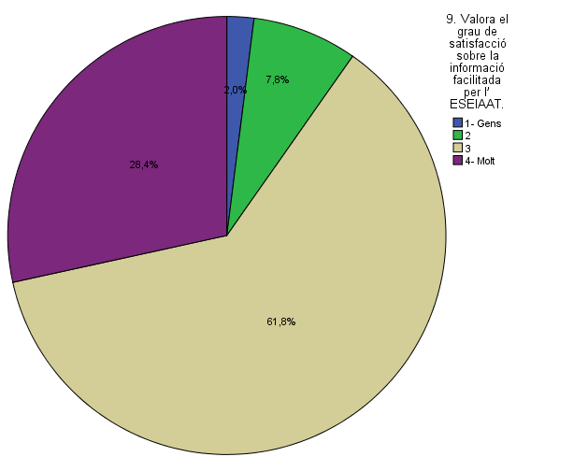

Comparativa
 | ENQUESTA PER A L'ESTUDIANTAT DE NOU INGRÉS CURS 2016-2017

2014-2015 |  | 2016-2017

Gènere

Estudis cursats

Titulació matriculada

Per què has escollit els estudis en què t'has matriculat?

Quan vas decidir que faries aquests estudis?

Perquè has escollit aquesta escola/facultat per cursar aquests estudis?

 | Grau en Enginyeria de Disseny Industrial i Desenvolupament del Producte | Grau en Enginyeria de Tecnologia i Disseny Tèxtil | Grau en Enginyeria Elèctrica | Grau en Enginyeria Electrònica Industrial i Automàtica | Grau en Enginyeria en Tecnologies Aeroespacials | Grau en Enginyeria en Tecnologies Industrials | Grau en Enginyeria en Vehicles Aeroespacials | Grau en Enginyeria Mecànica | Grau en Enginyeria Química
Crec que és la única que ofereix aquests estudis | 0.54385964912 | 0.63636363636 | 0.0625 | 0.0875 | 0.7037037037 | 0.046052631579 | 0.76923076923 | 0.065934065934 | 0
Per què és una universitat pública | 0.42105263158 | 0.27272727273 | 0.375 | 0.4625 | 0.37037037037 | 0.19736842105 | 0.32692307692 | 0.32967032967 | 0.29411764706
La família | 0.12280701754 | 0.27272727273 | 0.0625 | 0.0875 | 0.037037037037 | 0.085526315789 | 0.11538461538 | 0.14285714286 | 0.14705882353
Estudiants o antics estudiants de la UPC | 0.19298245614 | 0.18181818182 | 0.125 | 0.2875 | 0.12962962963 | 0.25657894737 | 0.19230769231 | 0.38461538462 | 0.23529411765
El professorat | 0.052631578947 | 0.090909090909 | 0.0625 | 0.1 | 0.092592592593 | 0.092105263158 | 0.13461538462 | 0.076923076923 | 0.14705882353
Per la facilitat d'accés (proximitat, bona comunicació ...) | 0.17543859649 | 0.18181818182 | 0.75 | 0.5 | 0.2037037037 | 0.32894736842 | 0.34615384615 | 0.46153846154 | 0.70588235294
Per la nota d'accés als estudis | 0.087719298246 | 0 | 0.125 | 0.175 | 0.12962962963 | 0.40131578947 | 0.11538461538 | 0.18681318681 | 0
Altres | 0.087719298246 | 0 | 0.125 | 0.05 | 0 | 0.032894736842 | 0.038461538462 | 0.043956043956 | 0.029411764706
 |  |  |  |  | Grau en Enginyeria en Tecnologies Aeroespacials | Grau en Enginyeria en Tecnologies Industrials | Grau en Enginyeria en Vehicles Aeroespacials
 |  |  |  | Crec que és l'única que ofereix aquests estudis | 64.5% | 2.4% | 56.3%
 |  |  |  | Per què és una universitat pública | 19.4% | 22.9% | 28.1%
 |  |  | Me l'han recomanada: | La família | 6.5% | 15.7% | 12.5%
 |  |  |  | Estudiants o antics estudiants de la UPC | 16.1% | 25.3% | 25.0%
 |  |  |  | El professorat | 3.2% | 14.5% | 12.5%
 |  |  |  | Per la facilitat d'accés (proximitat, bona comunicació...) | 32.3% | 37.3% | 37.5%
 |  |  |  | Per la nota d'accés als estudis | 6.5% | 36.1% | 6.3%
 |  |  |  | Altres | 0.0% | 10.8% | 0.0%

Has participat en activitats d'orientació dels estudis de la UPC?

Activitats d'orientació

Quins canals has utilitzat per informar-te?

Disposes d'algun d'aquests certificats d'anglès de nivell B2.2?

